Лист1
Номер мутации | Описание мутации | Конкретная мутация (см. лист Обозначения) | Мутация в белке | Нонсенс, миссенс, синонимическая | Комментарии
1 | замена в 21й позиции | C21T | Отсутствует | Синонимическая
2 | замена в 31й позиции | C31G | Лейцин заменился на Валин | Миссенс
3 | замена в 41й позиции | A41T | Аспарагиновая кислота заменилась на Валин | Миссенс
4 | замена в 51й позиции | C51A | Аспарагиновая кислота заменилась на Глутаминовую | Миссенс
5 | замена в 60й позиции | G60C | Триптофан заменился на Цистеин | Миссенс
6 | делеция шести нуклеотидов, начиная с 19го | del(19 - 24) | Выпадение 7 и 8 аминокислот | Нонсенс
7 | делеция шести нуклеотидов, начиная с 20го | del(20 - 25) | Выпадение 7 и 8 аминокислот, появление стоп-кодона | Нонсенс
8 | делеция 20го нуклеотида | del(20) | При трансляции получилось 6 коротких пептидов, абсолютно отличных от исходного белка | 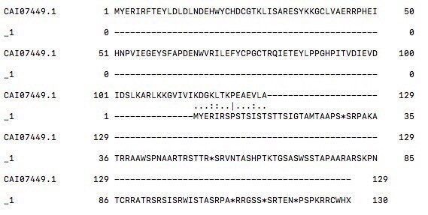 Нонсенс
9 | вставка двух нуклеотидов за 20м | 20ins(CT) | При трансляции получилось 12 коротких пептидов, абсолютно отличных от исходного белка | 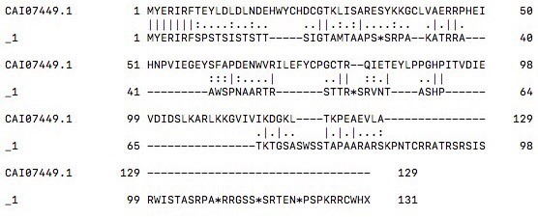 Нонсенс
10 | две мутации одновременно: делеция 20го, вставка за 40м | del(20) + 40ins(T) | Различие в 7-14 аминокислотах | Миссенс | 
11 | Замена одного нуклеотида, приводящая к появлению стоп кодона | C63A | Появление стоп кодона | Нонсенс

